关系图
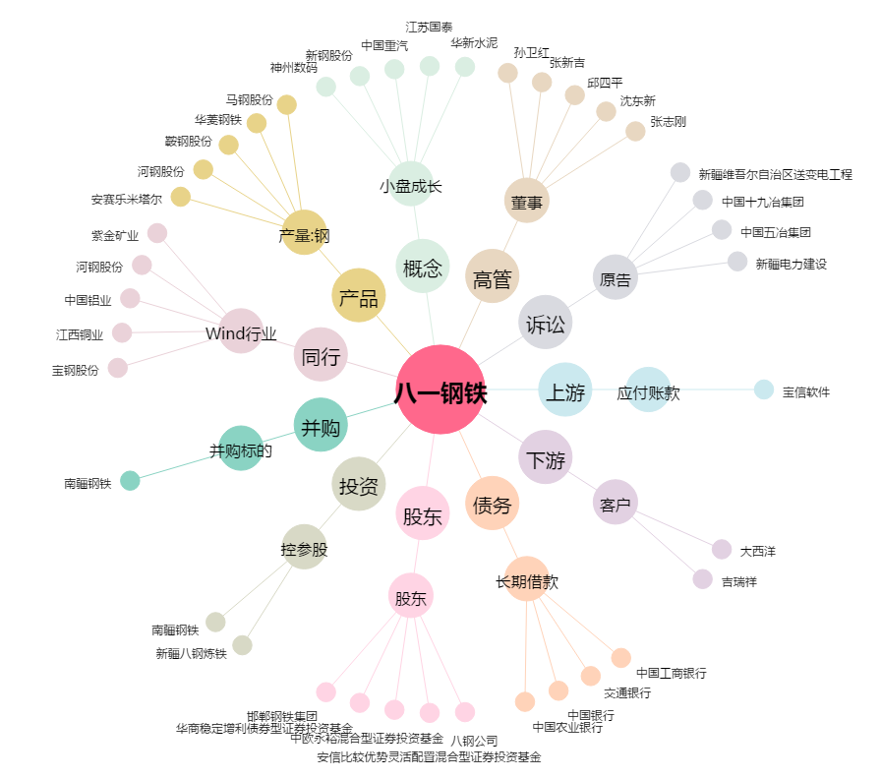
八一钢铁[600581.SH] - 关系概览图

